Hoja2
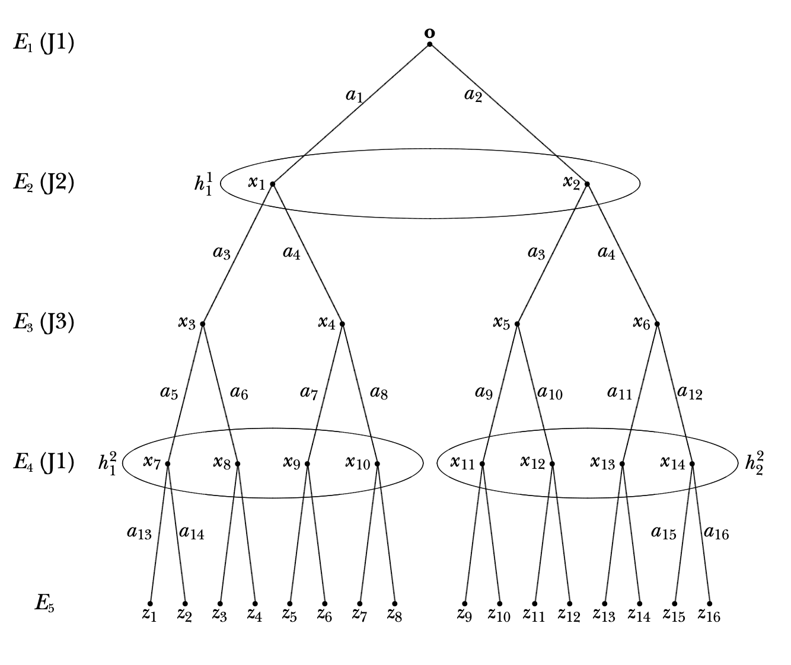
 | X0 | X1 | X2 | X3 | X4 | X5 | X6 | X7 | X8 | X9 | X10 | X11 | X12 | X13 | X14
a1 | 0.4
a2 | 0.6
a3 |  | 0.3 | 0.7
a4 |  | 0.7 | 0.3
a5 |  |  |  | 0.85
a6 |  |  |  | 0.15
a7 |  |  |  |  | 0.63
a8 |  |  |  |  | 0.37
a9 |  |  |  |  |  | 0.27
a10 |  |  |  |  |  | 0.73
a11 |  |  |  |  |  |  | 0.13
a12 |  |  |  |  |  |  | 0.87
a13 |  |  |  |  |  |  |  | 0.6 | 0.8 | 0.15 | 0.23
a14 |  |  |  |  |  |  |  | 0.4 | 0.2 | 0.85 | 0.77
a15 |  |  |  |  |  |  |  |  |  |  |  | 0.35 | 0.9 | 0.2 | 0.3
a16 |  |  |  |  |  |  |  |  |  |  |  | 0.65 | 0.1 | 0.8 | 0.7
 | 1 | 1 | 1 | 1 | 1 | 1 | 1 | 1 | 1 | 1 | 1 | 1 | 1 | 1 | 1

 | E1 | E2 |  | E3 |  |  |  | E4 |  |  |  |  |  |  |  |  |  |  | E1 | E2 |  | E3 |  |  |  | E4 |  |  |  |  |  |  |  |  |  | Pagos |  |  | Uitlidad esperada
 | X0 | X1 | X2 | X3 | X4 | X5 | X6 | X7 | X8 | X9 | X10 | X11 | X12 | X13 | X14 | historia | Zi |  | X0 | X1 | X2 | X3 | X4 | X5 | X6 | X7 | X8 | X9 | X10 | X11 | X12 | X13 | X14 | P(z) |  | J1 | J2 | J3 | J1 | J2 | J3
h1 | a1 | a3 |  | a5 |  |  |  | a13 |  |  |  |  |  |  |  | a1a3a5a13 | z1 | h1 | 0.40 | 0.30 | 1 | 0.85 | 1 | 1 | 1 | 0.60 | 1 | 1 | 1 | 1 | 1 | 1 | 1 | 0.06 | z1 | 1 | 2 | 3 | 0.0612 | 0.1224 | 0.1836
h2 | a1 | a3 |  | a5 |  |  |  | a14 |  |  |  |  |  |  |  | a1a3a5a14 | z2 | h2 | 0.40 | 0.30 | 1 | 0.85 | 1 | 1 | 1 | 0.40 | 1 | 1 | 1 | 1 | 1 | 1 | 1 | 0.04 | z2 | 2 | -1 | 2 | 0.1224 | -0.0612 | 0.1224
h3 | a1 | a3 |  | a6 |  |  |  |  | a13 |  |  |  |  |  |  | a1a3a6a13 | z3 | h3 | 0.40 | 0.30 | 1 | 0.15 | 1 | 1 | 1 | 1 | 0.80 | 1 | 1 | 1 | 1 | 1 | 1 | 0.01 | z3 | 1 | 2 | 3 | 0.0612 | 0.1224 | 0.1836
h4 | a1 | a3 |  | a6 |  |  |  |  | a14 |  |  |  |  |  |  | a1a3a6a14 | z4 | h4 | 0.40 | 0.30 | 1 | 0.15 | 1 | 1 | 1 | 1 | 0.20 | 1 | 1 | 1 | 1 | 1 | 1 | 0.00 | z4 | 3 | -1 | 2 | 0.1836 | -0.0612 | 0.1224
h5 | a1 | a4 |  |  | a7 |  |  |  |  | a13 |  |  |  |  |  | a1a4a7a13 | z5 | h5 | 0.40 | 0.70 | 1 | 1 | 0.63 | 1 | 1 | 1 | 1 | 0.15 | 1 | 1 | 1 | 1 | 1 | 0.03 | z5 | 2 | 4 | 3 | 0.1224 | 0.2448 | 0.1836
h6 | a1 | a4 |  |  | a7 |  |  |  |  | a14 |  |  |  |  |  | a1a4a7a14 | z6 | h6 | 0.40 | 0.70 | 1 | 1 | 0.63 | 1 | 1 | 1 | 1 | 0.85 | 1 | 1 | 1 | 1 | 1 | 0.15 | z6 | 1 | -1 | 2 | 0.0612 | -0.0612 | 0.1224
h7 | a1 | a4 |  |  | a8 |  |  |  |  |  | a13 |  |  |  |  | a1a4a8a13 | z7 | h7 | 0.40 | 0.70 | 1 | 1 | 0.37 | 1 | 1 | 1 | 1 | 1 | 0.23 | 1 | 1 | 1 | 1 | 0.02 | z7 | 0 | 3 | 3 | 0 | 0.1836 | 0.1836
h8 | a1 | a4 |  |  | a8 |  |  |  |  |  | a14 |  |  |  |  | a1a4a8a14 | z8 | h8 | 0.40 | 0.70 | 1 | 1 | 0.37 | 1 | 1 | 1 | 1 | 1 | 0.77 | 1 | 1 | 1 | 1 | 0.08 | z8 | -1 | -1 | 2 | -0.0612 | -0.0612 | 0.1224
h9 | a2 |  | a3 |  |  | a9 |  |  |  |  |  | a15 |  |  |  | a2a3a9a15 | z9 | h9 | 0.60 | 1 | 0.70 | 1 | 1 | 0.27 | 1 | 1 | 1 | 1 | 1 | 0.35 | 1 | 1 | 1 | 0.04 | z9 | 1 | 3 | -1 | 0.0612 | 0.1836 | -0.0612
h10 | a2 |  | a3 |  |  | a9 |  |  |  |  |  | a16 |  |  |  | a2a3a9a16 | z10 | h10 | 0.60 | 1 | 0.70 | 1 | 1 | 0.27 | 1 | 1 | 1 | 1 | 1 | 0.65 | 1 | 1 | 1 | 0.07 | z10 | 3 | -1 | 2 | 0.1836 | -0.0612 | 0.1224
h11 | a2 |  | a3 |  |  | a10 |  |  |  |  |  |  | a15 |  |  | a2a3a10a15 | z11 | h11 | 0.60 | 1 | 0.70 | 1 | 1 | 0.73 | 1 | 1 | 1 | 1 | 1 | 1 | 0.90 | 1 | 1 | 0.28 | z11 | -2 | -1 | -1 | -0.1224 | -0.0612 | -0.0612
h12 | a2 |  | a3 |  |  | a10 |  |  |  |  |  |  | a16 |  |  | a2a3a10a16 | z12 | h12 | 0.60 | 1 | 0.70 | 1 | 1 | 0.73 | 1 | 1 | 1 | 1 | 1 | 1 | 0.10 | 1 | 1 | 0.03 | z12 | 1 | 3 | 2 | 0.0612 | 0.1836 | 0.1224
h13 | a2 |  | a4 |  |  |  | a11 |  |  |  |  |  |  | a15 |  | a2a4a11a15 | z13 | h13 | 0.60 | 1 | 0.30 | 1 | 1 | 1 | 0.13 | 1 | 1 | 1 | 1 | 1 | 1 | 0.20 | 1 | 0.00 | z13 | 1 | 2 | -1 | 0.0612 | 0.1224 | -0.0612
h14 | a2 |  | a4 |  |  |  | a11 |  |  |  |  |  |  | a16 |  | a2a4a11a16 | z14 | h14 | 0.60 | 1 | 0.30 | 1 | 1 | 1 | 0.13 | 1 | 1 | 1 | 1 | 1 | 1 | 0.80 | 1 | 0.02 | z14 | 2 | 3 | 2 | 0.1224 | 0.1836 | 0.1224
h15 | a2 |  | a4 |  |  |  | a12 |  |  |  |  |  |  |  | a15 | a2a4a12a15 | z15 | h15 | 0.60 | 1 | 0.30 | 1 | 1 | 1 | 0.87 | 1 | 1 | 1 | 1 | 1 | 1 | 1 | 0.30 | 0.05 | z15 | 4 | 2 | -1 | 0.2448 | 0.1224 | -0.0612
h16 | a2 |  | a4 |  |  |  | a12 |  |  |  |  |  |  |  | a16 | a2a4a12a16 | z16 | h16 | 0.60 | 1 | 0.30 | 1 | 1 | 1 | 0.87 | 1 | 1 | 1 | 1 | 1 | 1 | 1 | 0.70 | 0.11 | z16 | 1 | 3 | 2 | 0.0612 | 0.1836 | 0.1224
 |  |  |  |  |  |  |  |  |  |  |  |  |  |  |  |  |  |  |  |  |  |  |  |  |  |  |  |  |  |  |  |  |  | 1.00

